Цінова Пропозиція Додаток №3
Додаток №3 до Запиту
Форма цінової пропозиції

(Назва Учасника), надає свою фінансову пропозицію щодо участі у закупівлі наборів захисного пожежного одягу для добровільних пожежних команд.
Відомості про підприємство |  | Повне найменування учасника – суб’єкта господарювання
 |  | Ідентифікаційний код за ЄДРПОУ або реєстраційний номер облікової картки платника податків
 |  | Реквізити (адреса - юридична та фактична, телефон, факс, телефон для контактів, e-mail, розрахунковий рахунок)
Відомості про особу (осіб), які уповноважені представляти інтереси Учасника |  | (Прізвище, ім’я, по батькові, посада, контактний телефон).

Увага! Додаткові вимоги |  | 1. Вартість доставки, розвантаження та завантаження товару, пакування, маркування та брендування мають бути включеними у вартість набору. 2. При поданні цінової пропозиції Учасник не може обмежуватися формулюваннями "відповідає вимогам", "згідно ТЗ" або аналогічними. У колонці "Пропозиція учасника" повинні бути зазначені фактичні характеристики запропонованого товару. 3. Учасник у складі пропозиції повинен надати фотографії запропонованого товару 4. Усі одиниці товару, за винятком пожежної каски, повинні бути індивідуально упаковані в поліетиленову плівку та складені в одну коробку відповідно до складу набору. Пожежна каска має бути упакована в оригінальну заводську упаковку виробника, що забезпечує її захист від механічних пошкоджень та деформації. 5. Після надання Розмірної сітки виробництва переможця (включно з ростовкою) ТЧХУ зробить уточнення розмірів та кількість. 6. Переможець тендеру зобов'язаний поставити продукцію у відповідності до поданої ним цінової пропозиції без внесення додаткових змін. У разі виникнення будь-яких змін щодо складу набору (зміни ТМ та інше), обов'язково повідомити про це ініціатора закупівлі. 7. У разі виявлення неякісного товару або такого, що не відповідає умовам договору, учасник-переможець зобов’язаний замінити неякісний товар протягом 5 робочих днів з моменту виявлення неякісного товару на якісний без будь-якої додаткової оплати з боку замовника.

№ п/п | Технічні характеристики та опис |  |  | Пропозиція УЧАСНИКА Учасник зобов’язаний надати повний і достовірний опис кожної запропонованої характеристики | ФОТО (обов'язково) | ВИМОГИ ЩОДО ЯКОСТІ (документи, які необхідно надати) | К-ть в 1 наборі | ОВ | Ціна за одиницю, (з урахуванням всіх податків і зборів) * | Вартість, (з урахуванням всіх податків і зборів) *

 | Найменування | Технічний опис виробів
 |  | Тип | взуття робоче пожежника | Підтвердити |  | Учасник має підтвердити якість товару шляхом надання одного або декількох документів, а саме: - сертифікат відповідності, та або - висновок державної санітарно-епідеміологічної експертизи, та/або - декларація виробника про відповідність / паспорт якості / якісне посвідчення виробника, що підтверджує характеристики запропонованого товару |  | пара
 |  | Призначення | для використання під час пожежогасіння, аварійно-рятувальних та інших робіт у небезпечних умовах | Підтвердити
 |  | Клас взуття | І | пропозиція учасника: (ПРОПИСАТИ)
 |  | Основний матеріал: | Верх взуття: шкіра хромового дублення Колір: чорний | пропозиція учасника: (ПРОПИСАТИ)
 |  | Конструктивні елементи | Підкладка: зносостійкий, повітропроникний матеріал типу "меш" Підошва: поліуретан + гума (ПУ-гума) Протектор підошви: рельєфний Захисний підносок: наявний Устілка: анатомічна, з амортизаційними властивостями | пропозиція учасника: (ПРОПИСАТИ)
 |  | Фурнітура | отвори для шнурків укріплені полуретановими або металевими елементами | пропозиція учасника (ПРОПИСАТИ)
 |  | Розміри | Відповідно до стандартної розмірної сітки виробника, з можливістю вибору необхідних розмірів Замовником | пропозиція учасника: (ЗАЗНАЧИТИ РОЗМІРНУ СІТКУ)
 |  | Загальні вимоги до виробу | Конструкція: ергономічна, забезпечує комфорт, стабільність стопи та зменшення втоми під час тривалого використання. Особливості: вологостійкість, термостійкість, захист від ковзання, стійкість до стирання, стійкість до контакту з гарячими поверхнями Термостійкість: відповідно до вимог EN 15090 для заявленого класу/типу взуття. Стійкість до полум’я та теплового впливу: відповідно до вимог EN 15090. | Підтвердити

2 | 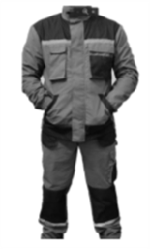 Костюм робочий літній (куртка, штани) | Сезон | літній | Підтвердити |  | Учасник має підтвердити якість товару шляхом надання одного або декількох документів, а саме: - сертифікат відповідності, та або - висновок державної санітарно-епідеміологічної експертизи, та/або - декларація виробника про відповідність / паспорт якості / якісне посвідчення виробника, що підтверджує характеристики запропонованого товару | 1 | шт |  | 0.00 ₴
 |  | Матеріал основної тканини | Тканина: змішана тканина. Склад: 65% (±10%) поліестер, 35% (±10%) бавовна. Щільність: не менше 250 г/кв.м Колір: темно-сірий, коричневий або темно-синій | пропозиція учасника (ПРОПИСАТИ)
 |  | Конструкція куртки | Куртка прямого або напівприталеного крою. Комір — стоячий, із застібкою до верхньої частини коміра. Центральна застібка — на блискавку, із захисною планкою. Передня частина — з накладними нагрудними кишенями з клапанами (не менше 2) та бічними кишенями для рук ( не менше 2). Рукави — довгі, вільного крою, з можливістю регулювання в нижній частині. Нижня частина куртки — подовжена Сигнальні елементи — світловідбивна стрічка розташована на грудях та/або інших видимих частинах куртки. | пропозиція учасника (ПРОПИСАТИ)
 |  | Конструкція брюк | Брюки прямого або напіввільного крою. Пояс — зі шлевками для ременя Передня частина — з бічними кишенями для рук. Додаткові функціональні кишені — допускаються на стегнах. Нижня частина штанин в області колін — посилена додатковим щільним матеріалом. Сигнальні елементи — сигнальна стрічка розташована в нижній частині штанин згідно візуалізації | пропозиція учасника (ПРОПИСАТИ)
 |  | Розмірний ряд | Відповідно до розмірної сітки виробника з можливістю вибору розмірів Замовником. | пропозиція учасника: (ЗАЗНАЧИТИ РОЗМІРНУ СІТКУ)
 |  | Комплектація та пакування | Костюм — 1 комплект (куртка + брюки). Упаковка — індивідуальний поліетиленовий пакет. | Підтвердити
3 | 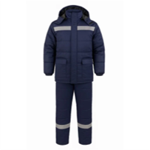 Костюм робочий утеплений (куртка, штани) | Матеріал основної тканини | Склад: 70% (+-10%) поліестер, 30% (+-10%) бавовна; Щільність: не менше 280 г/кв.м Колір: темно-сірий, коричневий або темно-синій Підкладка: 100% поліестер; | пропозиція учасника: (ПРОПИСАТИ) |  | Учасник має підтвердити якість товару шляхом надання одного або декількох документів, а саме: - сертифікат відповідності, та/або - висновок державної санітарно-епідеміологічної експертизи, та/або - декларація виробника про відповідність / паспорт якості / якісне посвідчення виробника, що підтверджує характеристики запропонованого товару | 1 | шт |  | 0.00 ₴
 |  | Утеплювач | Матеріал: синтетичний нетканий утеплювач на основі поліефірних волокон (типу Hollowfiber, Holofiber, Hollowsoft або еквівалент), призначений для зимового одягу. Щільність: не менше 200 г/м² для куртки та не менше 150 г/м² для брюк. Допускається зональне утеплення рукавів куртки утеплювачем щільністю не менше 100 г/м² за умови забезпечення належних теплозахисних властивостей виробу. | пропозиція учасника (ПРОПИСАТИ)
 |  | Особливості куртки: | Комір-стійка, застібка на блискавку з планкою, що фіксується кнопками; Виріб має мати 4 зовнішні кишені: 2 нагрудні з клапанами і 2 нижні на липучках або кнопках, 1 внутрішня кишеня з лівого боку; Рукави посилені додатковим щільним матеріалом в ділянці ліктів для підвищеної зносостійкості; Сигнальні елементи — світловідбивна стрічка розташована на грудях та/або інших видимих частинах куртки, а також в нижній частині штанин згідно візуалізації | пропозиція учасника (ПРОПИСАТИ)
4 | 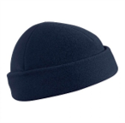 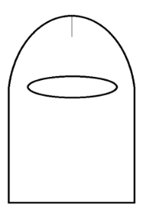  Шапка-феска | Тип | підшоломник трикотажний. | Підтвердити |  | Учасник має підтвердити якість товару шляхом надання одного або декількох документів, а саме: - сертифікат відповідності, та або - висновок державної санітарно-епідеміологічної експертизи, та/або - декларація виробника про відповідність / паспорт якості / якісне посвідчення виробника, що підтверджує характеристики запропонованого товару | 1 | шт |  | 0.00 ₴
 |  | Призначення | для захисту голови та шиї від впливу холоду під час виконання робіт. | Підтвердити
 |  | Матеріал | Матеріал — гладкофарбоване подвійне трикотажне полотно Склад — напіввовна не менше 25% та поліакрилонітрил або інше синтетичне волокно — до 75%. Щільність тканини — від 500 до 700 г/м². Колір — темно-сірий, коричневий або темно-синій | пропозиція учасника (ПРОПИСАТИ)
 |  | Конструктивні елементи: | Форма — із заокругленим верхом та розрізом для очей. Вид переплетення — ластик 2:1 або еквівалентний за функціональними характеристиками, що забезпечуватиме еластичність, формостійкість та щільне прилягання виробу до голови, захист вух, шиї та потиличної частини, без обмеження огляду через передній розріз. | пропозиція учасника (ПРОПИСАТИ)
 |  | Розміри | Включають 3 розмірні групи з можливістю вибору розмірів Замовником: 54–56 — для обхвату голови від 54 до 57 см включно. 58–60 — для обхвату голови від 58 до 60 см включно. 62–64 — для обхвату голови від 61 до 64 см включно. | пропозиція учасника: (ЗАЗНАЧИТИ РОЗМІРИ)
 |  | Загальні вимоги до виробу | Стійкість пофарбування: матеріал виробу повинен забезпечувати стійкість забарвлення до прання та тертя ввідповідно до ДСТУ EN ISO 105-C06:2022 та ДСТУ ISO 105-X12:2009. | Підтвердити

5 | 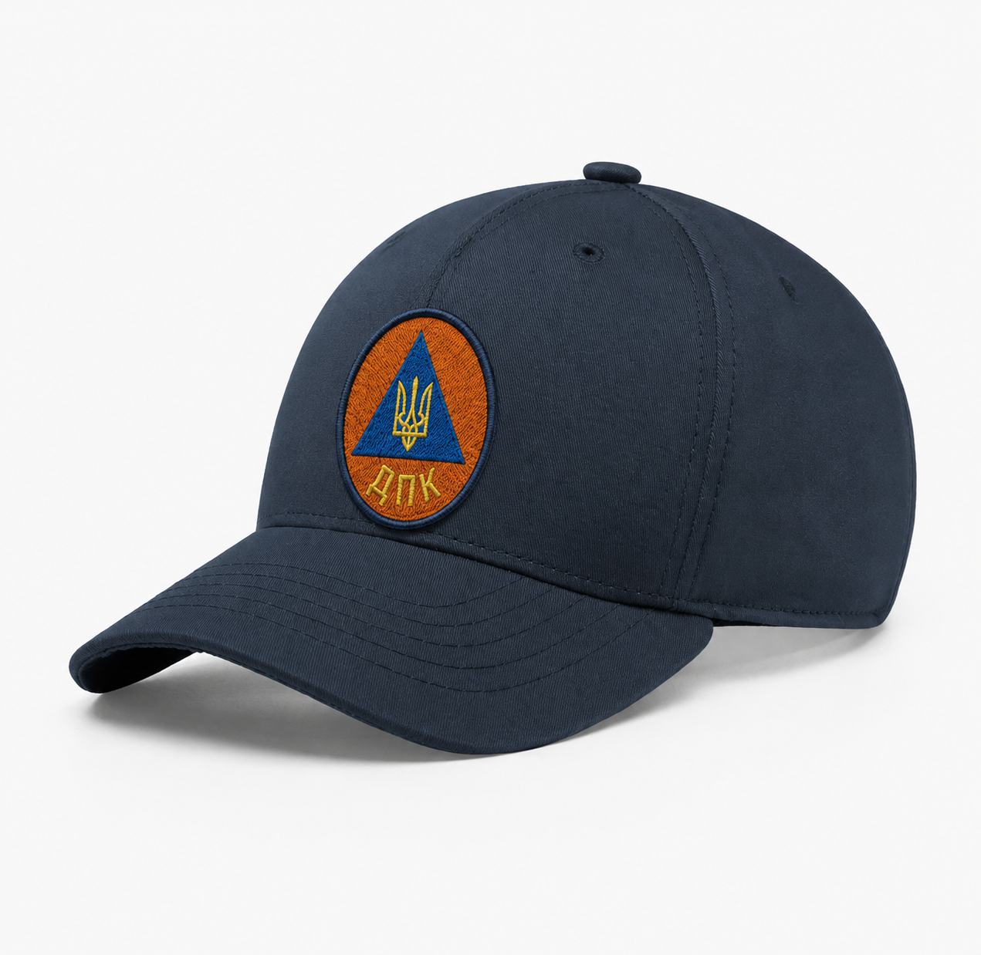 Кепі робоче | Тип виробу | робоча кепка на 6 клинів. | пропозиція учасника (ПРОПИСАТИ) |  | Учасник має підтвердити якість товару шляхом надання одного або декількох документів, а саме: - сертифікат відповідності, та/або - висновок державної санітарно-епідеміологічної експертизи, та/або - декларація виробника про відповідність / паспорт якості / якісне посвідчення виробника, що підтверджує характеристики запропонованого товару | 1 | шт |  | 0.00 ₴
 |  | Призначення: | спецодяг загального призначення. | Підтвердити
 |  | Матеріал: | Матеріал: тканина у складі 65% (±10%) поліестеру та 35% (±10%) бавовни. Щільність тканини: не менше 200 г/м². Колір: темно-сірий, коричневий або темно-синій | пропозиція учасника (ПРОПИСАТИ)
 |  | Колір: | Розмір: регульований | Підтвердити
 |  | Фурнітура: | метал. | пропозиція учасника (ПРОПИСАТИ)
 |  | Вимоги до брендування: | Шеврон з комп'ютерною вишивкою логотипу команди ДПО та напису «ДПК», спосіб кріплення - липучка типу Velcro. Розміри виробу - d 50 (±2) мм (макет логотипу надається потенційному переможцю) | пропозиція учасника (ПРОПИСАТИ)
6 | 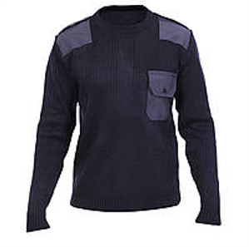 Светр | Матеріал: | Склад: 30 ± 5 % вовни та 70 ± 5 % поліакрилонітрилу. Щільність: не менше 490 г/м². Колір: темно-сірий, коричневий або темно-синій | пропозиція учасника (ПРОПИСАТИ) |  | Учасник має підтвердити якість товару шляхом надання одного або декількох документів, а саме: - сертифікат відповідності, та/або - висновок державної санітарно-епідеміологічної експертизи, та/або - декларація виробника про відповідність / паспорт якості / якісне посвідчення виробника, що підтверджує характеристики запропонованого товару | 1 | шт |  | 0.00 ₴
 |  | Конструктивні особливості: | на ділянці плечей та ліктях рукавів передбачені підсилювальні накладки кольору основного трикотажного полотна, фігурної форми, виготовлені з тканини для накладок. Вид переплетення: основне трикотажне полотно типу кулірна гладь або аналог. У зонах манжет рукавів, низу пілочки та спинки застосовується основне трикотажне полотно типу ластик 2 × 2. | пропозиція учасника (ПРОПИСАТИ)
7 | 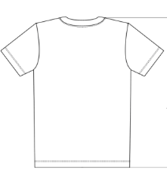 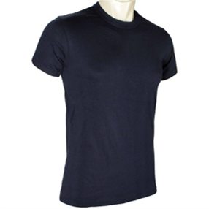 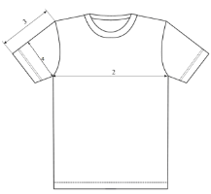 Фуфайка літня | Призначення: | фуфайка робоча для використання як елемент спеціального одягу загального призначення. | Підтвердити |  | Учасник має підтвердити якість товару шляхом надання одного або декількох документів, а саме: - сертифікат відповідності, та/або - висновок державної санітарно-епідеміологічної експертизи, та/або - декларація виробника про відповідність / паспорт якості / якісне посвідчення виробника, що підтверджує характеристики запропонованого товару | 1 | шт |  | 0.00 ₴
 |  | Матеріал: | Матеріал: кулірний трикотаж. / трикотаж Склад тканини: бавовна — не менше 95 %. Щільність полотна: не менше 180 г/м². Колір: темно-сірий, коричневий або темно-синій | пропозиція учасника (ПРОПИСАТИ)
 |  | Конструктивні особливості: | Пілочка та спинка — суцільнокроєні. Горловина оброблена обшивкою з основного матеріалу. Низ виробу та рукавів: оброблений таким чином, щоб забезпечувати зручність експлуатації та збереження форми виробу. | пропозиція учасника (ПРОПИСАТИ)
8 | 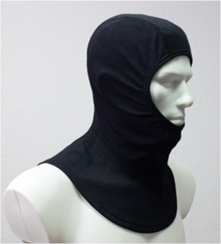 Підкасник пожежний | Призначення: | протипожежний капюшон для пожежників, призначений для захисту голови та шиї від впливу полум’я, теплового випромінювання та інших небезпечних факторів під час виконання робіт з пожежогасіння. | Підтвердити |  | 1. Копія сертифікату / декларації про експертизу зразка, завірена належним чином, на відповідність вимогам ДСТУ EN 13911:2015 «Захисний одяг для пожежників. Вимоги та методи випробування протипожежних капюшонів для пожежників» (EN 13911:2004, IDT). 2. Декларація про відповідність засобу індивідуального захисту вимогам Технічного регламенту засобів індивідуального захисту постанови Кабінету Міністрів України від 21 серпня 2019 р. № 771 “Про затвердження Технічного регламенту засобів індивідуального захисту”, з проходженням передбаченої процедури оцінки відповідності відповідно до категорії ризику. | 1 | шт |  | 0.00 ₴
 |  | Матеріал | Виготовляється із двох шарів основного матеріалу нефарбованого арамідного трикотажного полотна переплетення ластик 1+1. Колір: темно-сірий, коричневий або темно-синій | пропозиція учасника: (ПРОПИСАТИ)
 |  | Конструкція: | Капюшон повинен забезпечувати захист голови, шиї та частини плечей користувача, бути сумісним із засобами індивідуального захисту, що використовуються пожежниками, та не обмежувати виконання робочих рухів. | Підтвердити
 |  | Розміри: | Виріб повинен бути доступний у розмірних групах, що забезпечують належне прилягання та можливість використання користувачами з різними антропометричними параметрами. Розміри (обхват голови), см (з можливістю вибору необхідних розмірів Замовником) 54-58 - від 54 до 59 включно 60-64 - від 60 до 64 включно | пропозиція учасника (ЗАЗНАЧИТИ РОЗМІРИ)
9 | 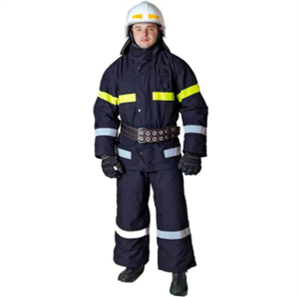 Одяг пожежника захисний | Матеріал костюму: | Костюм виготовляється із таких шарів матеріалів: термостійкого; водотривкого; теплоізоляційного; підкладкового. | пропозиція учасника: (ПРОПИСАТИ) |  | 1. Копія сертифікату про експертизу зразка, завірена належним чином, на відповідність вимогам Технічного регламенту засобів індивідуального захисту постанови Кабінету Міністрів України від 21 серпня 2019 р. № 771 “Про затвердження Технічного регламенту засобів індивідуального захисту” та державним стандартам України a) ДСТУ EN 531:2005 2. Декларація про відповідність засобу індивідуального захисту вимогам Технічного регламенту засобів індивідуального захисту постанови Кабінету Міністрів України від 21 серпня 2019 р. № 771 “Про затвердження Технічного регламенту засобів індивідуального захисту” та державним стандартам України a) ДСТУ EN 531 :2005; 3. Протокол випробувань на тканину термостійкого шару на відповідність вимогам Характеристики тканини термостійкого шару; 4. Паспорт якості товару від виробника з зазначенням відповідного (-их) ДСТУ. | 1 | шт |  | 0.00 ₴
 |  | Характеристики термостійкого шару | Бавовняна тканина з вогнезахисним просоченням Щільність не менше 220 г/м2. | пропозиція учасника: (ПРОПИСАТИ)
 |  | Характеристики водотривкого шару | Виготовлений із синтетичних ПУ волокон Щільність не менше 50г/м2. | пропозиція учасника: (ПРОПИСАТИ)
 |  | Характеристики теплоізоляційного шару | Нетканий матеріал щільністю не менше 200г/м2. | пропозиція учасника: (ПРОПИСАТИ)
 |  | Характеристики підкладкового шару | Тканина з вмістом бавовни – не менше 65%, Щільність не менше 150г/м2. | пропозиція учасника: (ПРОПИСАТИ)
 |  | Конструкція костюма: | Костюм складається з куртки з теплоізоляційною нез'ємною підкладкою та напівкомбінезону. - наявність захисних накладок з матеріалу термостійкого шару в ділянці ліктів та колін з виточками ; - наявність сигнальних смуг зі світловідбивного матеріалу; - напівкомбінезон з поясом, який може регулюватися за розміром. | пропозиція учасника: (ПРОПИСАТИ)
 |  | Загальні вимоги до виробу | можливість одягання виробу без знімання захисного взуття;наявність захисних накладок з матеріалу термостійкого шару в ділянці ліктів та колін з виточками | Підтвердити
10 | 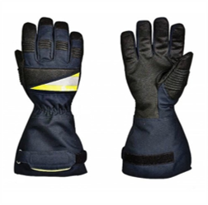 Рукавички захисні для пожежників | Матеріал рукавичок: | виготовлений з міцного матеріалу, основою якого є коров'ячий спилок (гатунок АВ). | пропозиція учасника: (ПРОПИСАТИ) |  | 4.1. Копія сертифікату про експертизу зразка, завірена належним чином, на відповідність: a) ДСТУ EN 420:2003 + A1:2009 – Захисні рукавички – Загальні вимоги і методи випробувань; b) Спритність відповідно до ДСТУ EN ISO 21420:2020 – рівень ефективності 4 (значення від 1 до 5); c) ДСТУ EN 388:2016 (3133) – Захисні рукавички від механічних травм; d) ДСТУ EN 407:2004 (413x4x) – Захисні рукавички від термічних травм, полум'я, бризок розплавленого металу. 4.2. Паспорт якості товару від виробника з зазначенням відповідного (-их) ДСТУ. | 1 | пара |  | 0.00 ₴
 |  | Підкладка долонної частини: | термостійкій фліс, підкладка рукавичок бавовняний матеріал з вогнестійкою пропиткою. | пропозиція учасника: (ПРОПИСАТИ)
 |  | Розмір: | 8, 9, 10, 11 | пропозиція учасника: (ПРОПИСАТИ)
 |  | Особливості: | долонна та тильна частини посилені спілком; всі шви прошиті нитками KEVLAR®. | пропозиція учасника: (ПРОПИСАТИ)
11 | 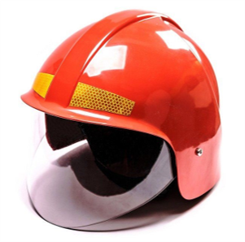 Каска пожежна | Матеріал каски: | ударо- та вогнестійкий полікрбонат (або інший відповідний матеріал). Колір червоний або білий. | пропозиція учасника: (ПРОПИСАТИ) |  | 1. Копія сертифікату про експертизу зразка, завірена належним чином, на відповідність вимогам Технічного регламенту засобів індивідуального захисту постанови Кабінету Міністрів України від 21 серпня 2019 р. № 771 “Про затвердження Технічного регламенту засобів індивідуального захисту”; 2. Копія сертифікату про експертизу зразка, завірена належним чином, на відповідність ДСТУ EN 443:2017 «Засоби індивідуального захисту голови. Каски пожежні» (EN 443:2008, IDT) тип В); 3. Декларація про відповідність згідно з додатком до постанови Кабінету Міністрів України від 21 серпня 2019 р. № 771 “Про затвердження Технічного регламенту засобів індивідуального захисту” (Модуль С2), яка повинна містити посилання на Сертифікат експертизи зразка, завірена належним чином учасником та з обов’язковим зазначенням типу каски B; 4. Технічний опис, який повинен містити детальний опис моделі з врахуванням Технічних вимог, зображення виробу та всіх конструктивних елементів; 5. Паспорт якості товару з зазначенням відповідного (-их) ДСТУ. | 1 | шт |  | 0.00 ₴
 |  | Пелерина: | виготовлена зі шкіри товщиною не менше 1,5мм. | пропозиція учасника (ПРОПИСАТИ)
 |  | Захисне скло | Виконано з вогнезахисного матеріалу товщиною не менше 3 мм. Має закривати обличчя та забиратися всередину Каски | пропозиція учасника (ПРОПИСАТИ)
 |  | Розмір | регулюється; Зміна розмірів в діапазоні від 54 до 64см. | пропозиція учасника (ПРОПИСАТИ)
 |  | Конструктивні вимоги безпеки | Каска має бути обладнана підборідним ременем з швидкознімним фастексом. Наявність світловідбивних смуг | Підтвердити
 |  | Комплектація та пакування: | паспорт, інструкція з експлуатації та індивідуальна сумку для зберігання; Пожежна каска має бути упакована в оригінальну заводську упаковку виробника | Підтвердити
 |  | Термін служби: | Середній термін служби не менше 5 років. | пропозиція учасника (ПРОПИСАТИ)
 |  | Гарантійний термін експлуатації: | 18 місяців з моменту введення її в експлуатацію, але не більше 24 місяців з моменту її виготовлення. | пропозиція учасника (ПРОПИСАТИ)
 |  | Маркування: | Маркування має бути таким, яке користувач може легко побачити без розбирання каски і зняття додаткових елементів. Кожна Каска, має бути оснащена видимим чітким і однозначним стійким маркуванням українською мовою (допускається дублювання іншими мовами) з такою інформацією: a) номер і рік видання стандарту, тобто ДСТУ EN 443:2017 або EN 443:2008); b) назва або ідентифікаційні позначка виробника; c) рік виготовлення; d) тип каски; e) модель каски (позначення, надане виробником); f) розмір або діапазон розміру (в сантиметрах) | Підтвердити
 |  | Конструктивні особливості: | Каска повинна складатися з оболонки, енергопоглинальної та утримувальної систем, захисної лицьової маски, водозахисної пелерини. Оболонка каски: суцільна або складена, без внутрішніх ребер. Зовнішня поверхня оболонки повинна бути гладкою, без тріщин і пухирів, не мати отворів, крім передбачених виробником для монтажу енергопоглинальної системи, краї та крайки мають бути затуплені. Каска не повинна мати гострих кінців або виступів частин, що можуть призвести до травмування пожежника. Каска не повинна створювати перешкод для носіння пристрою для дихання (повна маска) та повинна забезпечувати змогу її використання з усіма видами спеціального захисного одягу пожежників, в тому числі тепловідбивними та термозахисними костюмами. Кріплення захисної лицьової маски не повинно допускати самовільне або випадкове його від’єднання її (маски) від Каски. Кріплення лицьової захисної маски повинно давати змогу однією рукою легко опускати, піднімати або встановлювати її (маску) у вибраному положенні. | Підтвердити

12 | 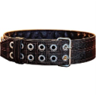 Пояс пожежний з карабіном | Тип: | Пожежний рятувальний пояс (FRB) | Підтвердити |  | 1. Копія сертифікату про експертизу зразка, завірена належним чином, на відповідність вимогам Технічного регламенту засобів індивідуального захисту постанови Кабінету Міністрів України від 21 серпня 2019 р. № 771 “Про затвердження Технічного регламенту засобів індивідуального захисту” та державним стандартам України 2. Копія сертифікату / декларації, завірена належним чином, на відповідність ДСТУ 4262:2003 «Пожежно-рятувальні пояси. Загальні технічні вимоги та методи випробувань» | 1 | шт |  | 0.00 ₴
 |  | Призначення | забезпечення безпеки пожежників під час роботи на висоті; рятування людей та саморятування пожежників під час гасіння пожеж; проведення пріоритетних аварійно-рятувальних операцій; перенесення пожежного інструменту (сокир, карабінів тощо). | Підтвердити
 |  | Вага: | не більше 1 кг | пропозиція учасника (ПРОПИСАТИ)
 |  | Ширина пояса: | 80-90 мм | пропозиція учасника (ПРОПИСАТИ)
 |  | Розмір | № 1 — обхват талії 800-1070 мм; № 2 — обхват талії 900-1170 мм; № 3 — обхват талії 1050-1320 мм; № 4 — обхват талії 1150-1420 мм; | пропозиція учасника (ПРОПИСАТИ)
 |  | Маркування: | Кожен пояс повинен бути маркований наступною інформацією: торгова марка або назва виробника, код пояса, особистий серійний номер, місяць і рік виготовлення, а також інша інформація відповідно до постанови Кабінету Міністрів України № 771 від 21 серпня 2019 року та ДСТУ 4262:2003, «Пожежно-рятувальні пояси. Загальні технічні вимоги та методи випробувань» ПРР-А. | Підтвердити
 |  | Комплектація та пакування | Кожен пояс упакований в стретч-плівку. До кожного поясу додається карабін, індивідуальний паспорт, в якому зазначається заводський номер пояса, а також картка реєстрації випробувань ПРР-А відповідно до ДСТУ 4262:2003 «Пожежно-рятувальні пояси. Загальні технічні вимоги та методи випробувань» | Підтвердити
13 |  Наліпка на коробку (За підтримки УЧХ) | Форма та розмір: | прямокутна, 100х50 мм | Підтвердити |  |  | 1 | шт |  | 0.00 ₴
 |  | Матеріал та колір: | самоклеюча плівка на вініловій основі (типу Oracal або еквівалент з аналогічними характеристиками адгезії), білого кольору | пропозиція учасника (ПРОПИСАТИ)
 |  | Фарбовість: | 2+0 | Підтвердити
 |  | Нанесення: | логотип ТЧХУ та напис під ним: "За підтримки Українського Червоного Хреста" | Підтвердити
 |  | Макет надається переможцю закупівлі під час укладання договору
14 |  Наліпка на коробку (Фінансується Європейським союзом) | Форма та розмір: | прямокутна, 148х190 мм. | Підтвердити |  |  | 1 | шт |  | 0.00 ₴
 |  | Матеріал та колір: | самоклеюча плівка на вініловій основі (типу Oracal або еквівалент з аналогічними характеристиками адгезії), білого кольору | пропозиція учасника (ПРОПИСАТИ)
 |  | Фарбовість: | 2+0 | Підтвердити
 |  | Нанесення: | прапор ЄС та напис під ним: "Фінансується Європейським Союзом" | Підтвердити
 |  | Макет надається переможцю закупівлі під час укладання договору
15 | 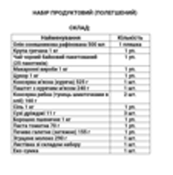 Листівка зі складом набору | Тип виробу: | листівка зі складом набору; | Підтвердити |  |  | 1 | шт |  | 0.00 ₴
 |  | Розмір: | А4 | Підтвердити
 |  | Матеріал: | папір офісний; | Підтвердити
 |  | Щільність: | 80 г/м2 | пропозиція учасника (ПРОПИСАТИ)
 |  | Кожна коробка має містити супровідний пакувальний лист формату А4 із зазначенням повного переліку товарів, що входять до складу відповідного набору. Макет надається переможцю закупівлі під час укладання договору
16 | 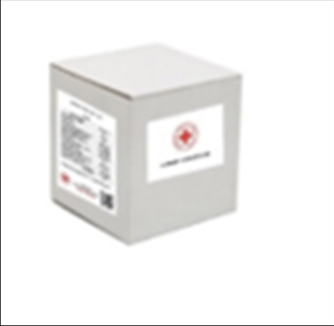 Коробка | Матеріал та колір: | Біла коробка чотириклапанна з п’ятишарового гофрокартону | пропозиція учасника (ПРОПИСАТИ) |  |  | 1 | шт |  | 0.00 ₴
 |  | Щільність: | 580 г/м2 ; | пропозиція учасника (ПРОПИСАТИ)
 |  | Розмір коробки: | підбирається відповідно до наповнення набору. | Підтвердити
 |  | Усі одиниці товару, за винятком пожежної каски, повинні бути індивідуально упаковані в поліетиленову плівку та складені в одну коробку відповідно до складу набору. Пожежна каска має бути упакована в оригінальну заводську упаковку виробника, що забезпечує її захист від механічних пошкоджень та деформації.
Всього вартість 1 набору, грн* |  |  |  |  |  |  |  |  | 0.00 ₴
Всього вартість 130 наборів, грн* |  |  |  |  |  |  |  |  | 0.00 ₴
* Товариство Червоного Хреста України є громадською неприбутковою організацією і просить надати максимальні знижки на товар, вказаний у ціновому запиті. ** Закупівля відбувається одним лотом
Термін доставки з моменту укладення договору: __________________ (календарні дні, обов’язково заповнити!)
Умови оплати (пропозиція учасника): __________________ (обов’язково заповнити!)
Примітка: вартість одиниці продукції та загальну вартість пропозиції потрібно заповнювати у гривнях, зазначаючи цифрове значення, яке має не більше двох знаків після коми.
Ми погоджуємось, що всі витрати, пов’язані з доставкою товару, завантажувально-розвантажувальними роботами здійснюються за рахунок Постачальника за надресами, визначеними у Додатку №3.
Ми погоджуємося з умовами, що Замовник має право розділити дану закупівлю між декількома постачальниками за умови наявності більш вигідних умов на різні позиції.
Ми погоджуємося з умовами, що Замовник має право самостійно змінювати обсяги закупівлі в залежності від наявного фінансування до підписання договору.
Ми погоджуємося з умовами, що Ви можете відхилити нашу чи всі надані пропозиції, та розуміємо, що Ви не обмежені у прийнятті будь-якої іншої пропозиції з більш вигідними для Вас умовами.
Ми погоджуємось зафіксувати цінову пропозицію протягом 90 днів календарних днів з моменту подачі
Подаючи свою пропозицію ми підтверджуємо повну комплектацію та відповідність умовам зазначеним в Запиті.
Подаючи свою пропозицію ми погоджуємося з усіма кваліфікаційними та технічними вимогами, які зазначені в Запиті та Додатках до нього.
Пропозиція, яку надає учасник має бути заповнена у всіх відповідних полях та завірена підписом і печаткою.
 | Керівник організації/ФОП:____________________________ ( ____________________)
 | МП підпис ПІБ

Додаток №5. Візуальні стандарти
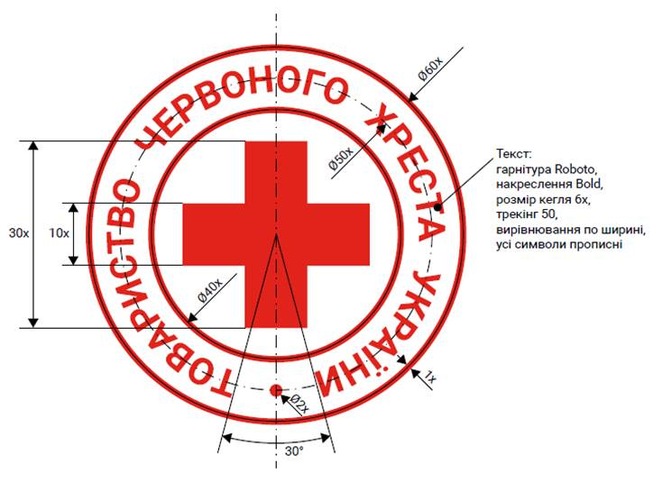
 | Додаток №5 до Запиту
Візуальні стандарти

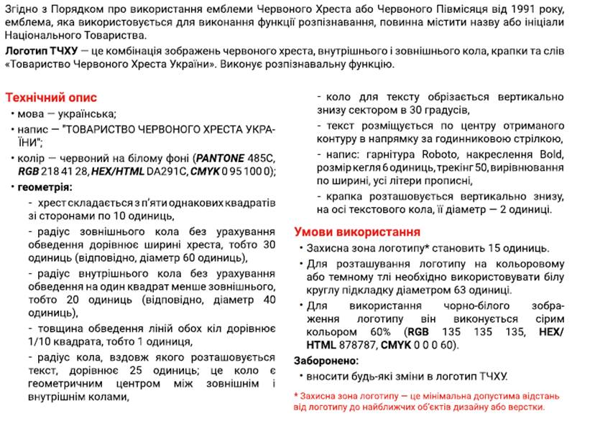

Логотип ТЧХУ

